Теория
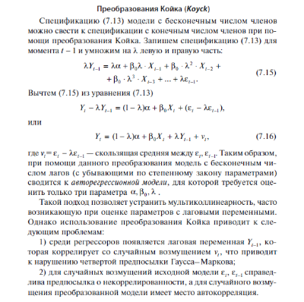

Задача
Валовой внутренний продукт и количество принципиально новых производственных технологий в России с 1999 по 2019 гг.

 | № | год | ВВП*, Yt, млрд руб. (в ценах 1999 г.) | Количество принципиально новых производственных технологий в области связи и управления**, Xt, ед. | Z |  |  |  |  |  | 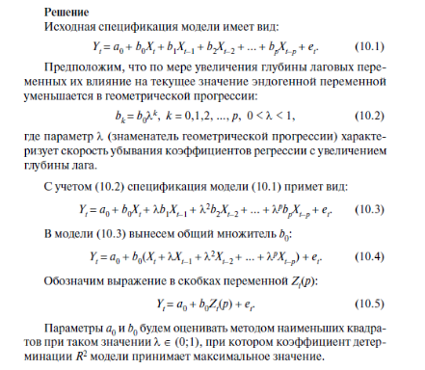
 | 1 | 2 | 3 | 3
 | 1 | 1999 | 4823.2 | 2 |  |  | 0.01
 | 2 | 2000 | 5309.3023 | 9 | 0.011007841889
 | 3 | 2001 | 5579.1496 | 4
 | 4 | 2002 | 5844.4859 | 2
 | 5 | 2003 | 6263.2418 | 5
 | 6 | 2004 | 6711.7096 | 2
 | 7 | 2005 | 7140.033 | 4
 | 8 | 2006 | 7720.1702 | 3
 | 9 | 2007 | 8379.4155 | 12 |  | 166.91947302 | 6648.3147833
 | 10 | 2008 | 8816.1454 | 1 |  | 39.108879221 | 480.80523099
 | 11 | 2009 | 8126.1505 | 6 |  | 0.48947279485 | 1372.1323276
 | 12 | 2010 | 8491.1627 | 3 |  | 18.216430012 | 19
 | 13 | 2011 | 9537.0546 | 7 |  | 34296931.226 | 35772195.367
 | 14 | 2012 | 9884.4542 | 10
 | 15 | 2013 | 10061.8163 | 11
 | 16 | 2014 | 10118.0718 | 15
 | 17 | 2015 | 9883.4405 | 14
 | 18 | 2016 | 9913.5083 | 21
 | 19 | 2017 | 10071.2266 | 24
 | 20 | 2018 | 10223.908 | 26
 | 21 | 2019 | 10434.6972 | 21

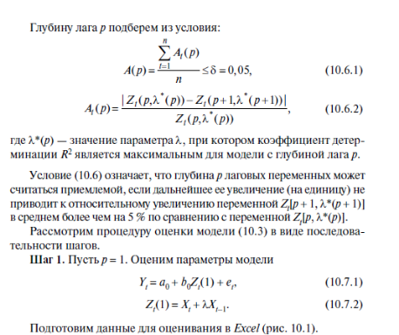
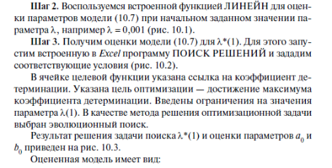

 | Y(t) | X(t) | Z(t)
 | 4823.2 | 2
 | 5309.3023 | 9 | 10
 | 5579.1496 | 4 | 10 |  | λ(1)= | 0.71165499257
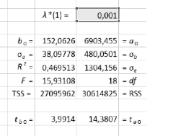
 | 5844.4859 | 2 | 5
 | 6263.2418 | 5 | 6
 | 6711.7096 | 2 | 6 | 98.0211 | 6813.9442
 | 7140.033 | 4 | 5 | 22.9988 | 471.9713
 | 7720.1702 | 3 | 6 | 0.5023 | 1263.2403
 | 8379.4155 | 12 | 14 | 18.1647 | 18.0000
 | 8816.1454 | 1 | 10 | 28986817.8451 | 28723968.8097
 | 8126.1505 | 6 | 7
 | 8491.1627 | 3 | 7
 | 9537.0546 | 7 | 9
 | 9884.4542 | 10 | 15
 | 10061.8163 | 11 | 18
 | 10118.0718 | 15 | 23
 | 9883.4405 | 14 | 25
 | 9913.5083 | 21 | 31
 | 10071.2266 | 24 | 39
 | 10223.908 | 26 | 43
 | 10434.6972 | 21 | 40

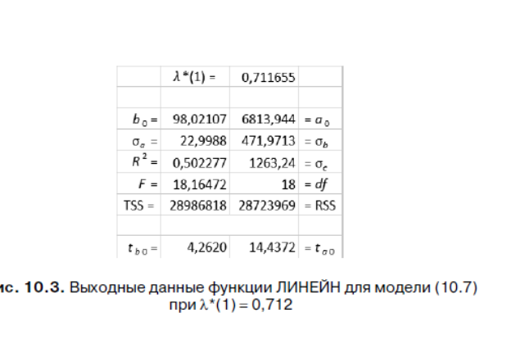
 |  |  |  |  | λ(1)=

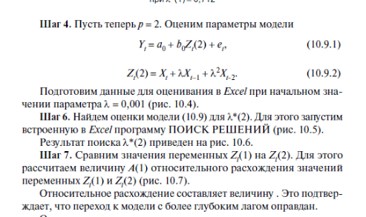

 | Y(t) | X(t) | Z(t) | Z(t)2 |  |  |  |  |  |  | Данные => поиск решения => оптимизируем I133 до максимума, изменяя лямбду 2
 | 4823.2 | 2
 | 5309.3023 | 9 | 10 |  |  |  | λ(2) | 0.10533195354
 | 5579.1496 | 4 | 10 | 4.970177
 | 5844.4859 | 2 | 5 | 2.521181 |  |  | 137.4031001 | 7059.4159023
 | 6263.2418 | 5 | 6 | 5.255043 |  |  | 29.992872817 | 421.12064883
 | 6711.7096 | 2 | 6 | 2.548849 |  |  | 0.55248221893 | 1118.0945425
 | 7140.033 | 4 | 5 | 4.266138 |  |  | 20.987317419 | 17
 | 7720.1702 | 3 | 6 | 3.443517 |  |  | 26236988.583 | 21252301.903
 | 8379.4155 | 12 | 14 | 12.360375 |  |  | #N/A | #N/A
 | 8816.1454 | 1 | 10 | 2.297268
 | 8126.1505 | 6 | 7 | 6.238470
 | 8491.1627 | 3 | 7 | 3.643087
 | 9537.0546 | 7 | 9 | 7.382565
 | 9884.4542 | 10 | 15 | 10.770608
 | 10061.8163 | 11 | 18 | 12.130983
 | 10118.0718 | 15 | 23 | 16.269600
 | 9883.4405 | 14 | 25 | 15.702022
 | 9913.5083 | 21 | 31 | 22.641070
 | 10071.2266 | 24 | 39 | 26.367299
 | 10223.908 | 26 | 43 | 28.760958
 | 10434.6972 | 21 | 40 | 24.004906

 | Y(t) | X(t) | Z(t) | Z(t)2

 |  |  |  |  |  |  | λ(2)=

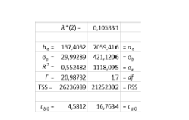

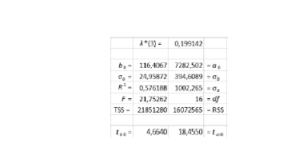

 | Y(t) | X(t) | Z(t) | Z(t)2 | Z(t)3
 | 4823.2 | 2 |  |  |  | λ(3)= | 0.1991420
 | 5309.3023 | 9 | 10.423309985
 | 5579.1496 | 4 | 10.404894933 | 4.9701772227
 | 5844.4859 | 2 | 4.8466199703 | 2.5211811981 | 3.169281 |  |  | 116.40678032 | 7282.501758
 | 6263.2418 | 5 | 6.4233099851 | 5.2550431888 | 5.627991 |  |  | 24.958727955 | 394.60889265
 | 6711.7096 | 2 | 5.5582749628 | 2.5488494086 | 3.106615 |  |  | 0.57618840338 | 1002.265101
 | 7140.033 | 4 | 5.4233099851 | 4.2661380093 | 4.612367 |  |  | 21.752624345 | 16
 | 7720.1702 | 3 | 5.8466199703 | 3.443517455 | 3.915370 |  |  | 21851279.735 | 16072565.324
 | 8379.4155 | 12 | 14.134964978 | 12.360375142 | 12.771851
 | 8816.1454 | 1 | 9.5398599108 | 2.2972679038 | 3.540267
 | 8126.1505 | 6 | 6.7116549926 | 6.2384697988 | 6.698725
 | 8491.1627 | 3 | 7.2699299554 | 3.6430865417 | 4.329279
 | 9537.0546 | 7 | 9.1349649777 | 7.3825647832 | 7.843269
 | 9884.4542 | 10 | 14.981584948 | 10.770608136 | 11.560351
 | 10061.8163 | 11 | 18.116549926 | 12.130983278 | 13.292715
 | 10118.0718 | 15 | 22.828204918 | 16.269599693 | 17.642420
 | 9883.4405 | 14 | 24.674824889 | 15.702022328 | 17.502338
 | 9913.5083 | 21 | 30.963169896 | 22.641069656 | 24.469723
 | 10071.2266 | 24 | 38.944754844 | 26.36729851 | 28.855650
 | 10223.908 | 26 | 43.079719822 | 28.760958114 | 31.722781
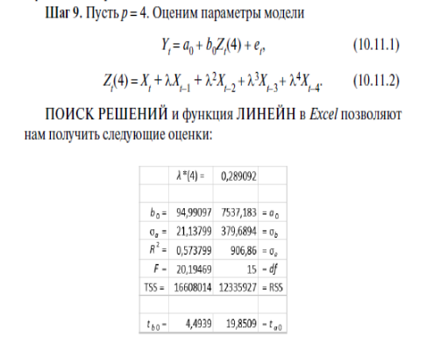
 | 10434.6972 | 21 | 39.503029807 | 24.004906482 | 27.295320

 | Y(t) | X(t) | Z(t) | Z(t)2 | Z(t)3 | Z(t)4 | λ(4) | 0.28909185895
 | 4823.2 | 2
 | 5309.3023 | 9 | 10.423309985
 | 5579.1496 | 4 | 10.404894933 | 4.9701772227 |  |  |  | 94.990938653 | 7537.1830501
 | 5844.4859 | 2 | 4.8466199703 | 2.5211811981 | 3.1692807876 |  |  | 21.137985068 | 379.68936519
 | 6263.2418 | 5 | 6.4233099851 | 5.2550431888 | 5.6279914743 | 6.143895 |  | 0.57379933961 | 906.86002774
 | 6711.7096 | 2 | 5.5582749628 | 2.5488494086 | 3.1066149966 | 3.772112 |  | 20.194689718 | 15
 | 7140.033 | 4 | 5.4233099851 | 4.2661380093 | 4.612366643 | 5.072314 |  | 16608014.07 | 12335926.649
 | 7720.1702 | 3 | 5.8466199703 | 3.443517455 | 3.9153704777 | 4.458288
 | 8379.4155 | 12 | 14.134964978 | 12.360375142 | 12.771851107 | 13.284816
 | 8816.1454 | 1 | 9.5398599108 | 2.2972679038 | 3.5402665328 | 4.830436
 | 8126.1505 | 6 | 6.7116549926 | 6.2384697988 | 6.6987248772 | 7.392401
 | 8491.1627 | 3 | 7.2699299554 | 3.6430865417 | 4.329279309 | 5.129006
 | 9537.0546 | 7 | 9.1349649777 | 7.3825647832 | 7.8432686981 | 8.476696
 | 9884.4542 | 10 | 14.981584948 | 10.770608136 | 11.560351495 | 12.426314
 | 10061.8163 | 11 | 18.116549926 | 12.130983278 | 13.292715196 | 14.590327
 | 10118.0718 | 15 | 22.828204918 | 16.269599693 | 17.642419729 | 19.205830
 | 9883.4405 | 14 | 24.674824889 | 15.702022328 | 17.502337708 | 19.546191
 | 9913.5083 | 21 | 30.963169896 | 22.641069656 | 24.469723334 | 26.636510
 | 10071.2266 | 24 | 38.944754844 | 26.36729851 | 28.855649722 | 31.680206
 | 10223.908 | 26 | 43.079719822 | 28.760958114 | 31.722780994 | 35.136279
 | 10434.6972 | 21 | 39.503029807 | 24.004906482 | 27.29531997 | 31.127324

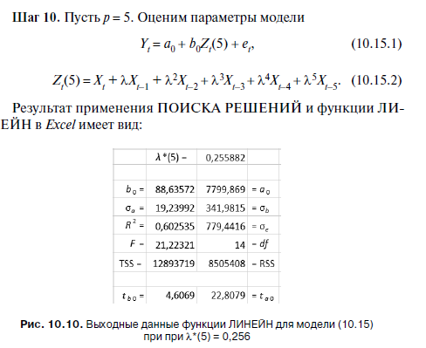

 | Y(t) | X(t) | Z(t) | Z(t)2 | Z(t)3 | Z(t)4 | Z(t)5 |  | λ(5) | 0.25588247416
 | 4823.2 | 2
 | 5309.3023 | 9 | 10.423309985
 | 5579.1496 | 4 | 10.404894933 | 4.9701772227 |  |  |  |  | 88.635701681 | 7799.868806
 | 5844.4859 | 2 | 4.8466199703 | 2.5211811981 | 3.1692807876 |  |  |  | 19.239914804 | 341.98152654
 | 6263.2418 | 5 | 6.4233099851 | 5.2550431888 | 5.6279914743 | 6.1438947258 |  |  | 0.60253481342 | 779.44156321
 | 6711.7096 | 2 | 5.5582749628 | 2.5488494086 | 3.1066149966 | 3.7721115477 | 3.518158 |  | 21.223210667 | 14
 | 7140.033 | 4 | 5.4233099851 | 4.2661380093 | 4.612366643 | 5.0723139407 | 4.899674 |  | 12893719.147 | 8505408.1064
 | 7720.1702 | 3 | 5.8466199703 | 3.443517455 | 3.9153704777 | 4.4582878668 | 4.251214
 | 8379.4155 | 12 | 14.134964978 | 12.360375142 | 12.771851107 | 13.284816327 | 13.086688
$$Y=7799,87+88,64Z\left(t\right)5$$
 | 8816.1454 | 1 | 9.5398599108 | 2.2972679038 | 3.5402665328 | 4.8304362485 | 4.348093
 | 8126.1505 | 6 | 6.7116549926 | 6.2384697988 | 6.6987248772 | 7.3924013949 | 7.111197
 | 8491.1627 | 3 | 7.2699299554 | 3.6430865417 | 4.329279309 | 5.1290062619 | 4.819069
 | 9537.0546 | 7 | 9.1349649777 | 7.3825647832 | 7.8432686981 | 8.4766963552 | 8.231993
 | 9884.4542 | 10 | 14.981584948 | 10.770608136 | 11.560351495 | 12.426313509 | 12.105581
 | 10061.8163 | 11 | 18.116549926 | 12.130983278 | 13.292715196 | 14.590326872 | 14.094237
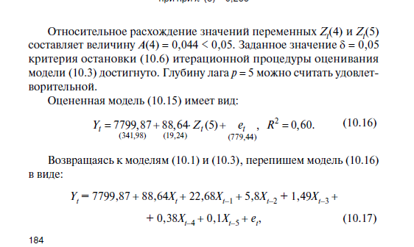
 | 10118.0718 | 15 | 22.828204918 | 16.269599693 | 17.642419729 | 19.205829519 | 18.606188
 | 9883.4405 | 14 | 24.674824889 | 15.702022328 | 17.502337708 | 19.546191359 | 18.759313
 | 9913.5083 | 21 | 30.963169896 | 22.641069656 | 24.469723334 | 26.636510396 | 25.799337
 | 10071.2266 | 24 | 38.944754844 | 26.36729851 | 28.855649722 | 31.680206308 | 30.599633
 | 10223.908 | 26 | 43.079719822 | 28.760958114 | 31.722780994 | 35.136278535 | 33.827103
 | 10434.6972 | 21 | 39.503029807 | 24.004906482 | 27.29531997 | 31.12732408 | 29.652675

 | искомая точность модели достигнута

 | считаем коэффициенты итоговой модели

 | A0 | Xt | Xt-1 | Xt-2 | Xt-3 | Xt-4 | Xt-5
 | 7799.868806 | 88.635701681 | 22.680322645 | 5.8034970731 | 1.4850131899 | 0.37998884918 | 0.097232486882

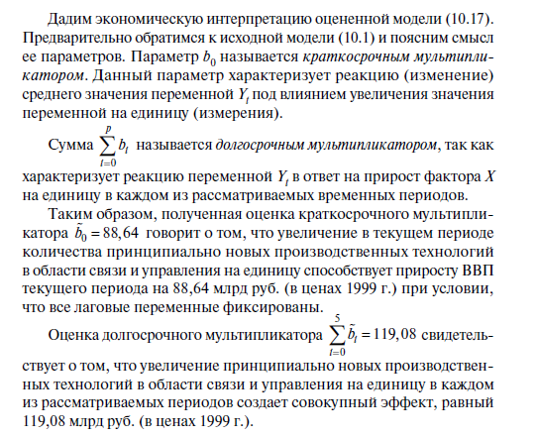
 |  |  | 21

